титул
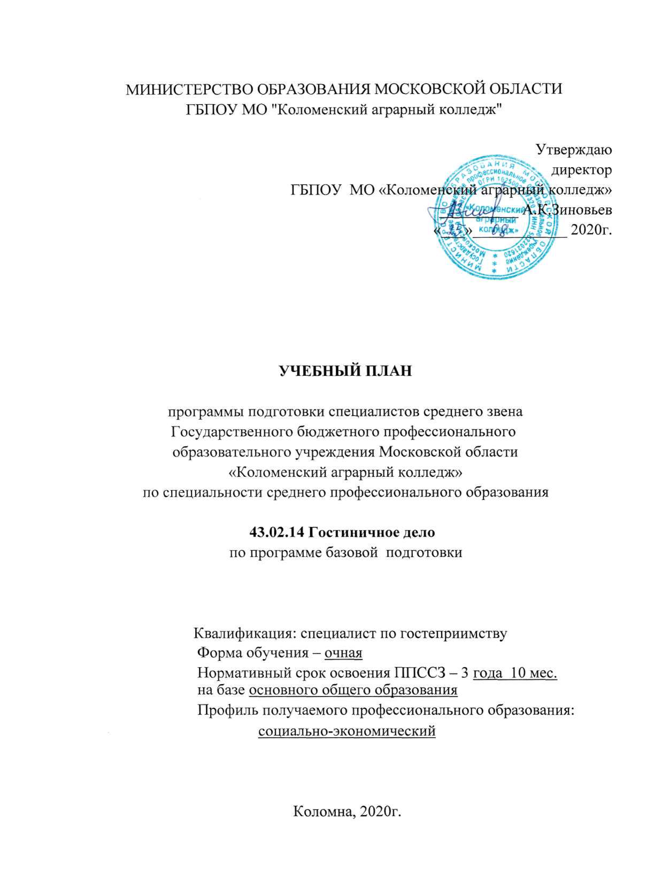
МИНИСТЕРСТВО ОБРАЗОВАНИЯ МОСКОВСКОЙ ОБЛАСТИ
ГБПОУ МО "Коломенский аграрный колледж"

Утверждаю
директор
ГБПОУ МО «Коломенский аграрный колледж»
__________ А.К.Зиновьев
«___»____________ 2020г.

УЧЕБНЫЙ ПЛАН

программы подготовки специалистов среднего звена
Государственного бюджетного профессионального
образовательного учреждения Московской области
«Коломенский аграрный колледж»
по специальности среднего профессионального образования

43.02.14 Гостиничное дело
по программе базовой подготовки

Квалификация: специалист по гостеприимству
Форма обучения – очная
Нормативный срок освоения ППССЗ – 3 года 10 мес.
на базе основного общего образования
Профиль получаемого профессионального образования:
социально-экономический

Коломна, 2020г.

